Sheet1
입 사 지 원 서
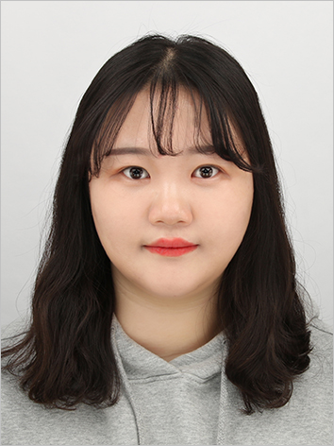
 |  | 성명(한자) |  | 하수빈(河守彬) |  |  |  | 영문 | Ha Subin
 |  | 주민번호 |  | 000304-4******
 |  | 주소 |  | 우편번호 (50909) 경상남도 김해시 가락로 223
 |  |  |  | (구산동, 백조아파트) 101동 1103호
 |  | 연락처 |  | 010-4102-6107 |  |  | E-Mail : | btobgkxm0304@ naver.com

학력사항
학교명 |  |  | 재학기간 |  |  |  | 전공 |  | 소재지
경성대학교 |  |  | 2019년 3월 ~ 2023년 2월 |  |  |  | 소프트웨어학과 |  | 부산
 |  |  | 년 월 ~ 년 월
 |  |  | 년 월 ~ 년 월

경력사항
회사명 |  | 기간 |  |  | 담당부서 |  |  | 업무내용
(주) 피키캐스트 |  | 2023.03.~2026.05. |  |  | 개발팀 |  |  | 앱,웹 서비스 개발
SK주식회사C&C |  | 2026.10.~2029.02. |  |  | 소프트웨어 개발 |  |  | Infra의 설계/구축/운영

자격사항
자격명 |  | 취득일자 |  | 발급기관 |  |  |  | 어학사항
네트워크관리사 2급 |  | 2020.05.04. |  |  |  | 외국어명 | 시험명 | 취득일자 |  | 취득점수
정보처리기능사 |  | 2019.11.25. |  |  |  | 영어 | Toeic | 2019.12.22. |  | 800
리눅스마스터 2급 |  | 2021.01.04. |  |  |  | 일본어 | JPT | 2019.12.15. |  | 850

병역사항
구분 |  |  |  |  |  |  | 군별
계급 |  | 복무기간 |  |  |  |  | 면제사유

가족사항
관계 | 성명 |  | 연령 | 학력 |  |  | 근무처 |  |  | 동거여부
부 | 하준봉 |  | 만64세 | 대졸 |  |  | (주)영신화공 |  |  | X
모 | 김연주 |  | 만58세 | 고졸 |  |  | OO고등학교 조리실무사 |  |  | X
동생 | 하수민 |  | 만27세 | 대졸 |  |  | OO병원 물리치료사 |  |  | X

